多笔随机立减
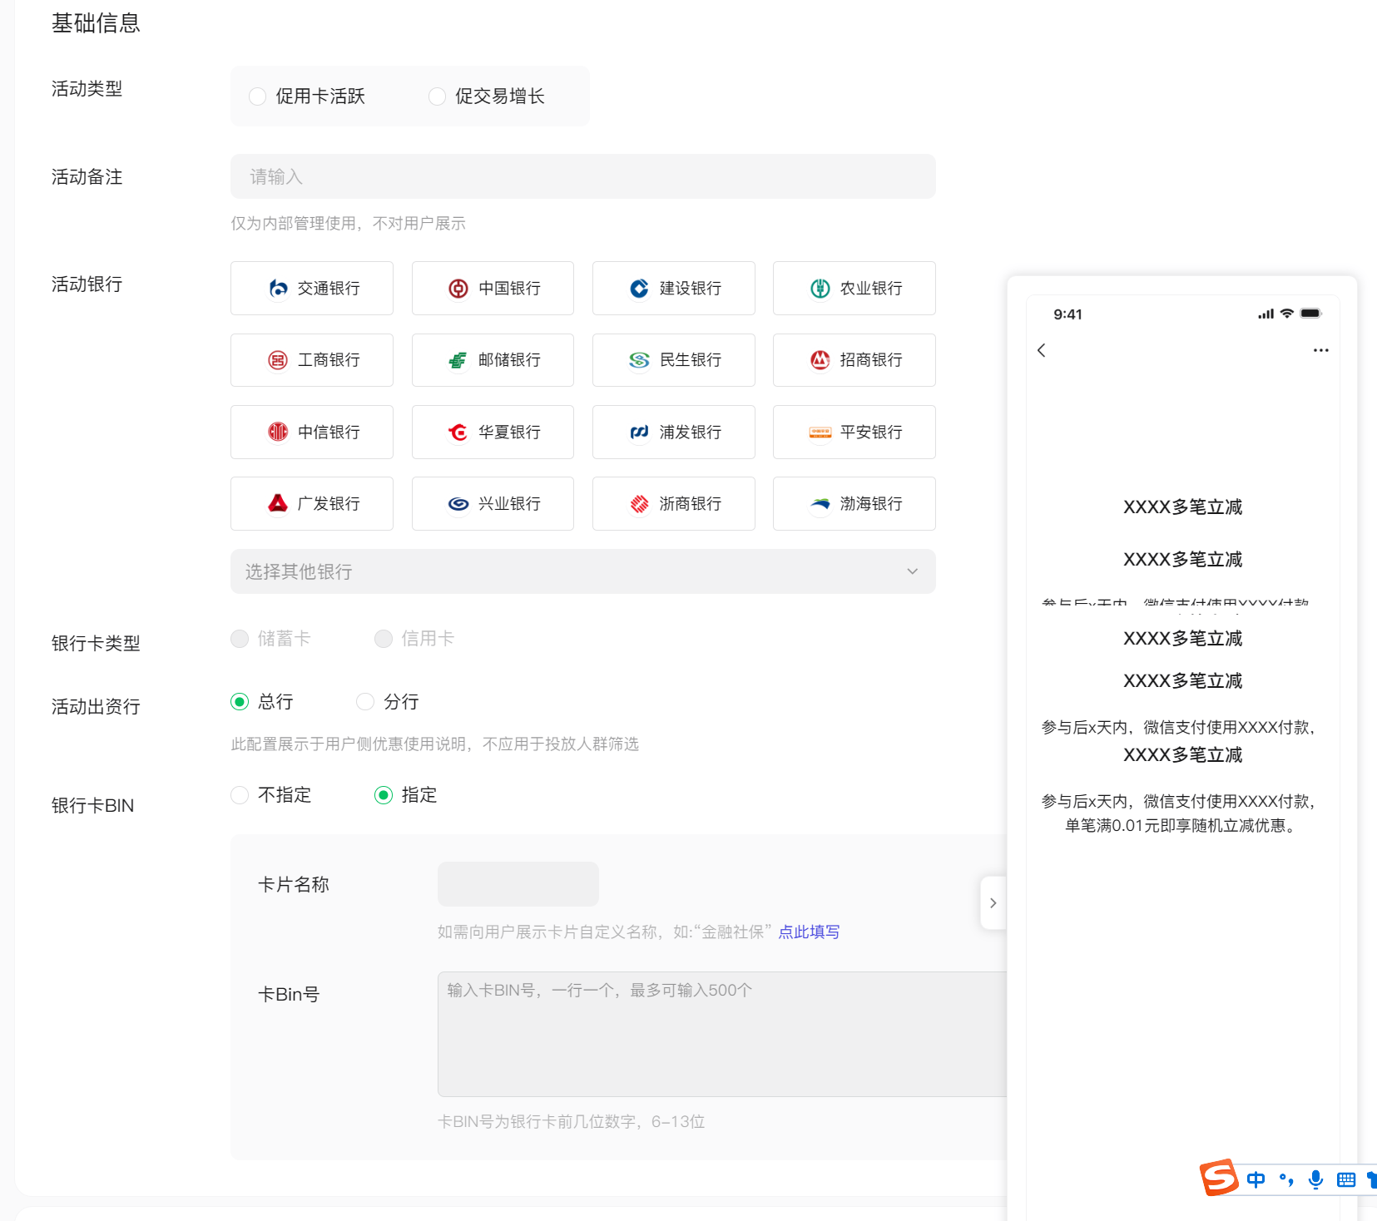
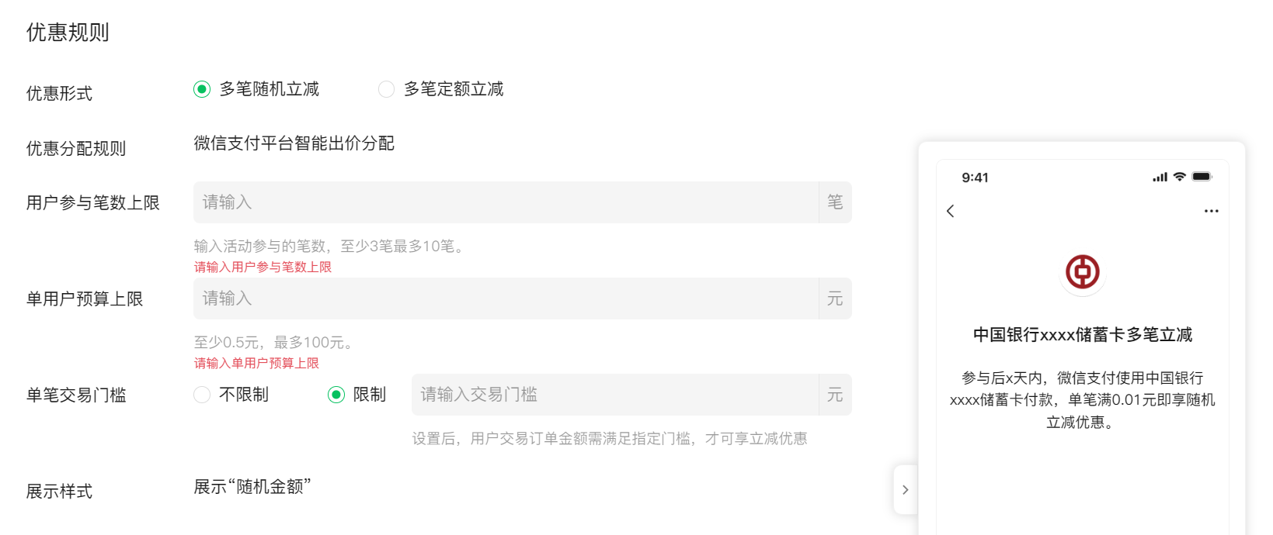
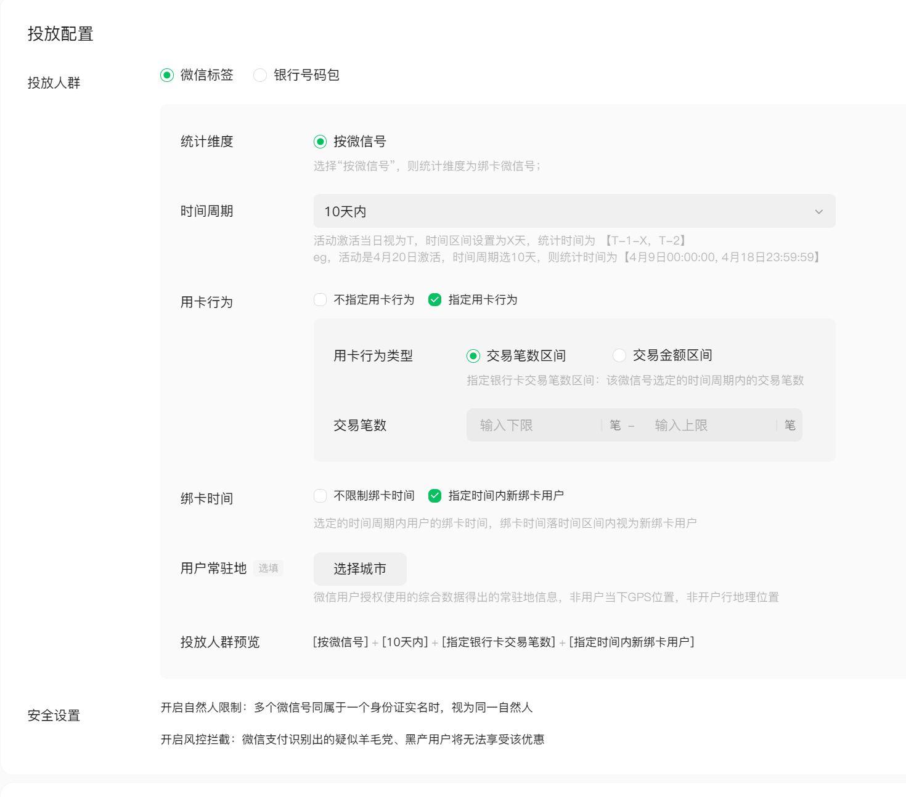
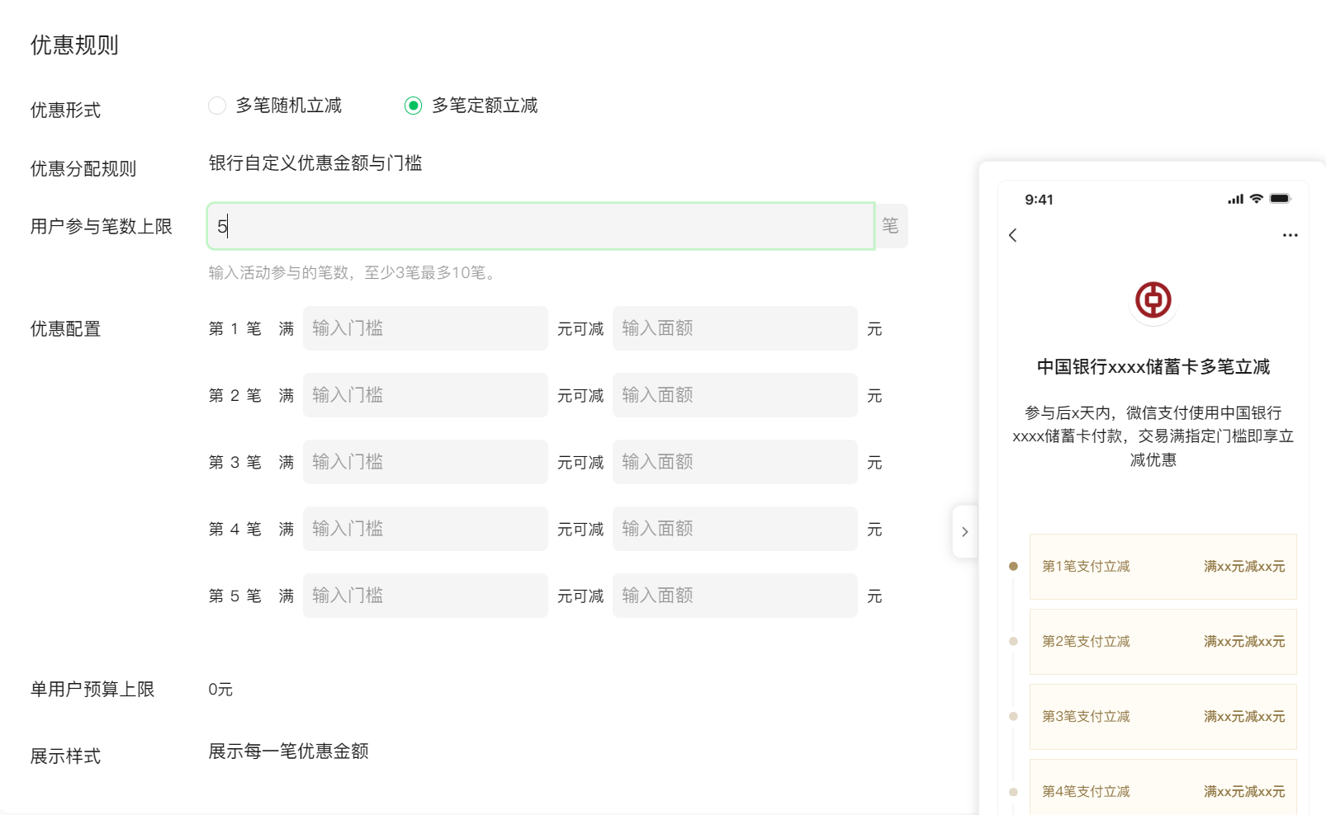
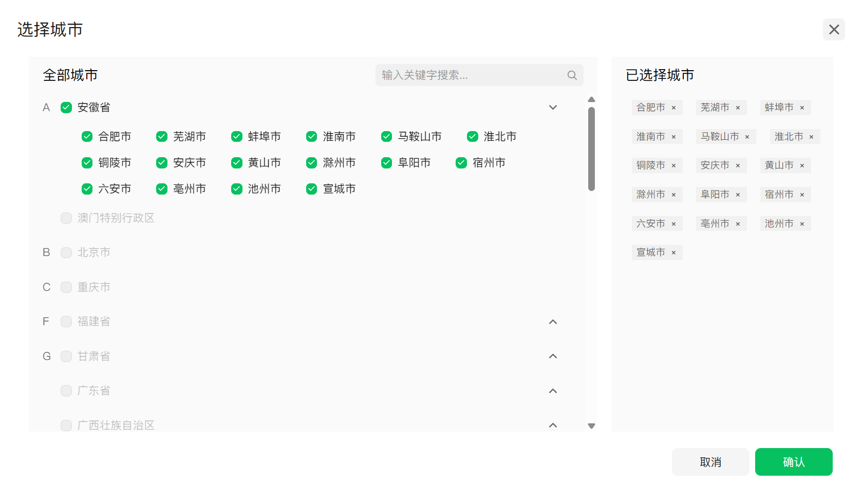
活动类型 | 活动备注 | 活动银行 | 银行卡类型 | 活动出资行 | 银行卡bin | 卡片名称 | 卡bin号 | 优惠形式 | 用户参与笔数上限 | 优惠配置（选择多笔定额立减填写） | 单用户预算上限 | 单笔交易门槛（选择多笔随机立减填写） | 活动报名时间 | 参与后，享优惠天数 | 活动总预算 | 可发券商户（选择API发放填写） | 投放人群 | 银行号码包 | 微信标签设置（选择微信标签时填写）
1.促用卡活跃 2.促交易增长 | 仅作为内部管理使用，不对用户展示，字数不超过10个字符（必填） | 填写银行名称 | 1.储蓄卡 2.信用卡 | 1.总行 2.分行，填写省份、城市（此配置展示于用户侧优惠使用说明，不应用于投放人群筛选） | 1.不指定 2.指定 | 四个字符以内,该名称将对用户展示 | 6-13位，最多支持500个 | 1.多笔随机立减 2.多笔定额立减 | 3-10笔之间 | 第1笔：满____元（门槛）可减_____元（面额） 第2笔：满____元（门槛）可减_____元（面额） 第3笔：满____元（门槛）可减_____元（面额） 第4笔：满____元（门槛）可减_____元（面额） | 多笔随机立减：0.5-100元之间 多笔定额立减：单用户预算上限不能超过5000元（根据优惠配置显示） | 1.不限制 2.限制（交易门槛为_____元，用户交易订单金额需满足指定门槛，才可享立减优惠） | XXXX年XX月XX日-XXXX年XX月XX日 | 不能低于3天，不能大于90天 | 单位：元（优惠名额至少5个，即总预算/单用户预算大于等于5），总预算需为单用户预算的整数倍 | 1.本商户号(1666939270) 2.本商户号和其他商户号_____(添加） | 1.微信标签 2.银行号码包 | 选择银行号码包时填写 | 时间周期：10/30/60/90/120/150/180/210/240/270/300/330/365天内，选择其中一档 说明：活动激活当日视为T，时间区间设置为X天，统计时间为 【T-1-X，T-2】 eg，活动是4月20日激活，时间周期选10天，则统计时间为【4月9日00:00:00, 4月18日23:59:59】 | 用卡行为： 1.不指定用卡行为； 2.指定用卡行为： a.按照交易笔数区间：XX-XX笔（上限不能高于1000） b.按照交易金额区间：XX-XX元（上限不能高于100000） | 绑卡时间： 1.不限制绑卡时间 2.指定时间内新绑卡用户 | 用户常驻地（选填） 选择城市（可精确到地级市），微信用户授权使用的综合数据得出的常驻地信息，非用户当下GPS位置，非开户行地理位置

